画面レイアウト図
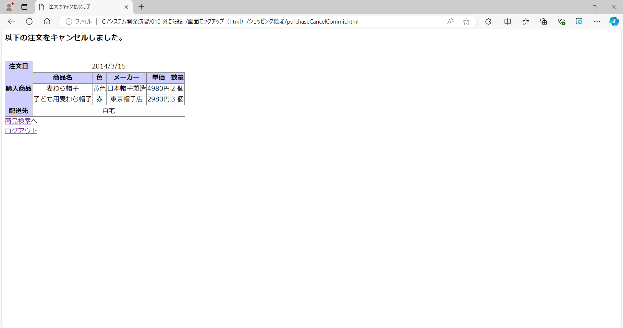
画面レイアウト図 |  | 業務 | ショッピング |  | 機能 |  | カート | 作成者 | 幕張 太郎 | 作成日 | YYYY/MM/DD
 |  |  |  |  |  |  |  | 修正者 |  | 修正日

画面名 | 商品検索画面 |  |  | 画面ID |  | main


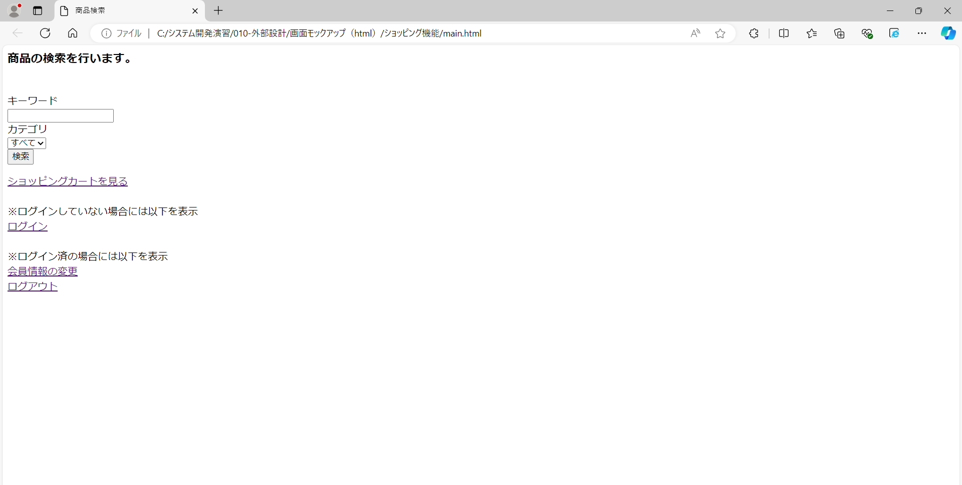

画面レイアウト図 |  | 業務 | ショッピング |  | 機能 |  | カート | 作成者 | 幕張 太郎 | 作成日 | YYYY/MM/DD
 |  |  |  |  |  |  |  | 修正者 |  | 修正日

画面名 | カート内一覧画面 |  |  | 画面ID |  | cart

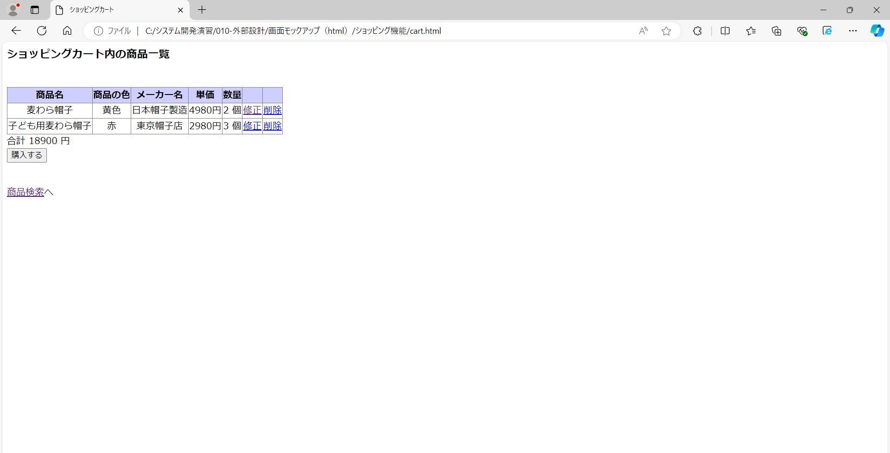
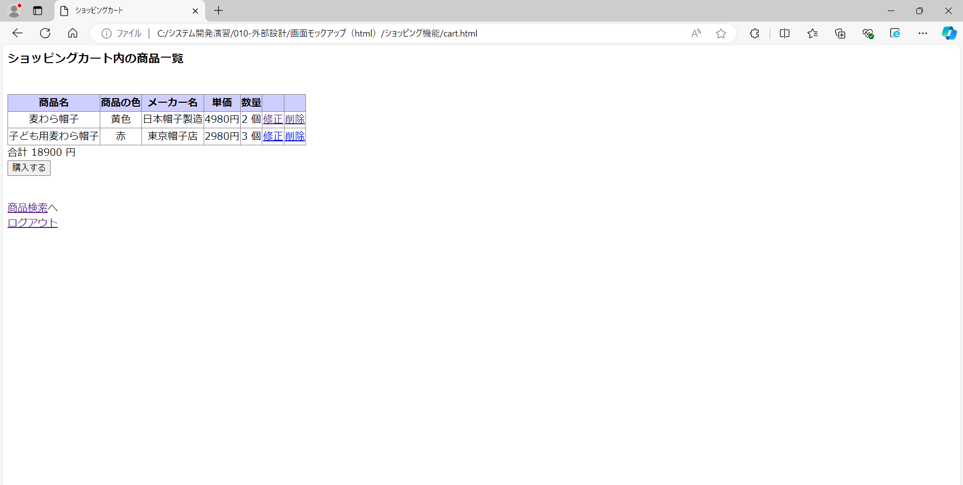

画面レイアウト図 |  | 業務 | ショッピング |  | 機能 |  | カート | 作成者 | 幕張 太郎 | 作成日 | YYYY/MM/DD
 |  |  |  |  |  |  |  | 修正者 |  | 修正日

画面名 | カートの修正情報入力画面 |  |  | 画面ID |  | modifyFromCartInput

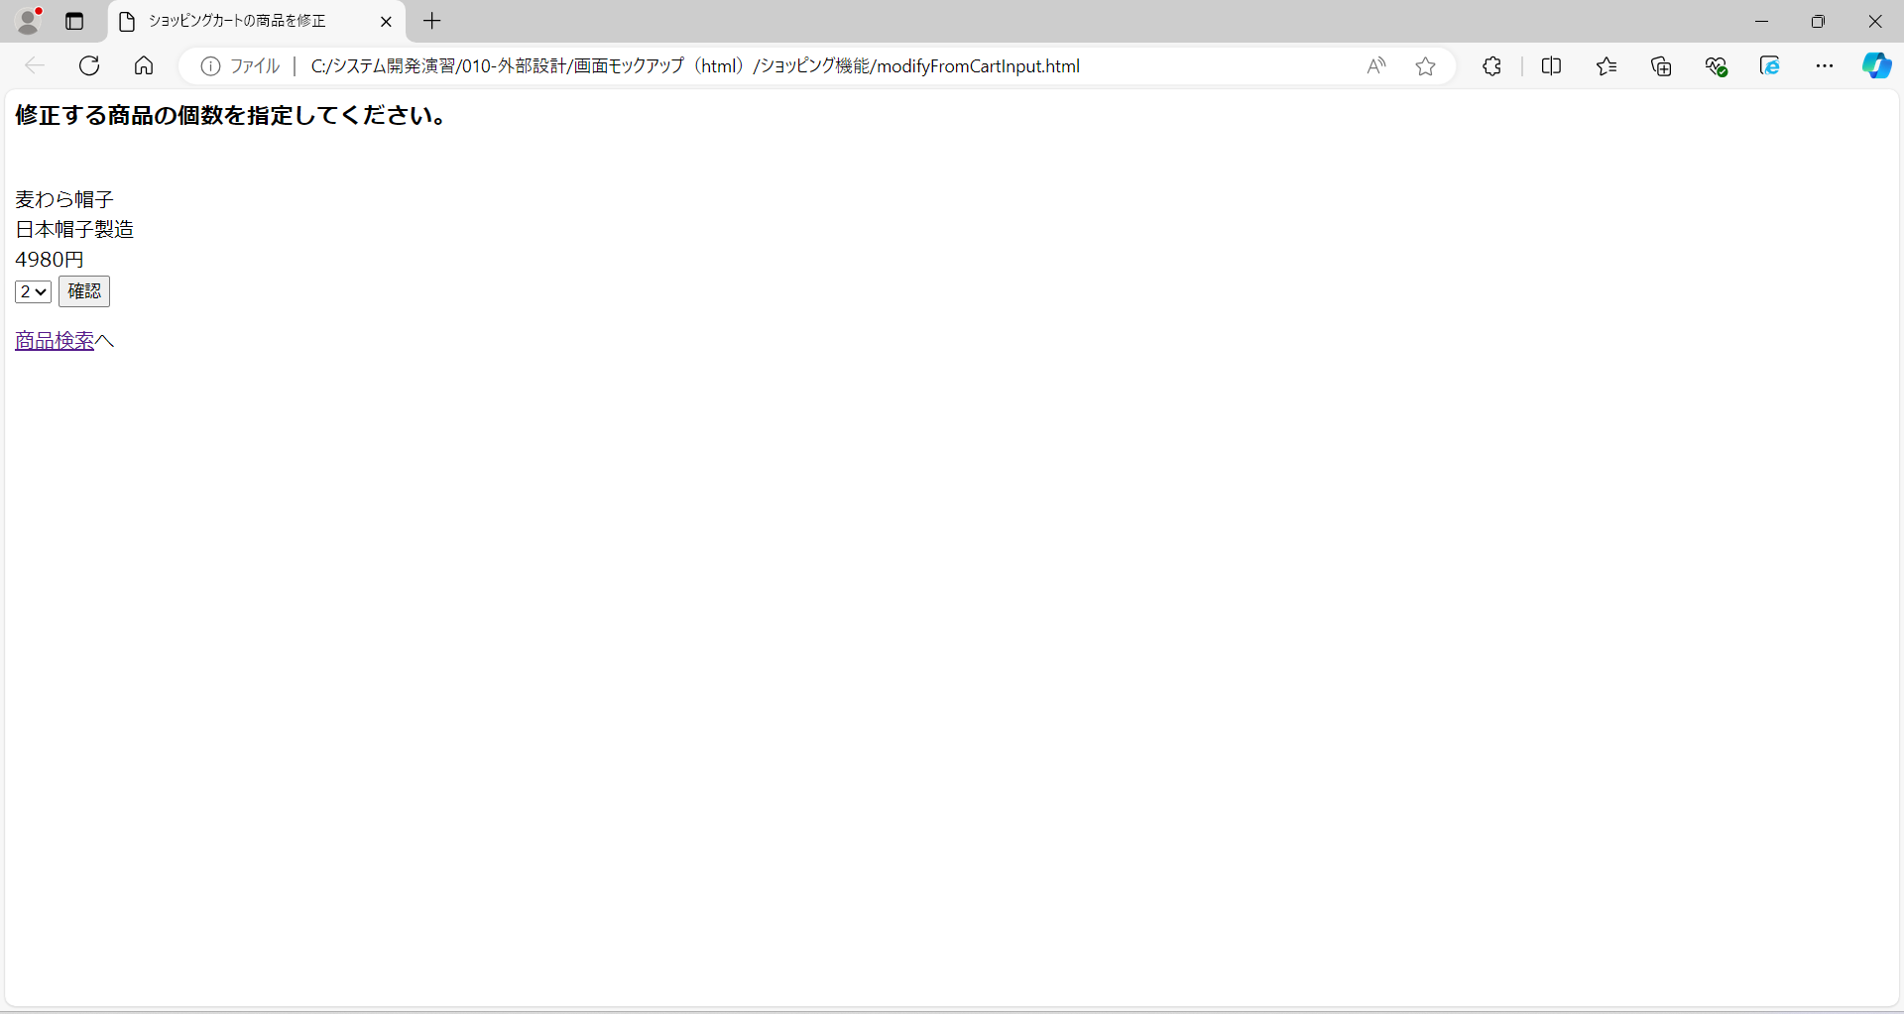
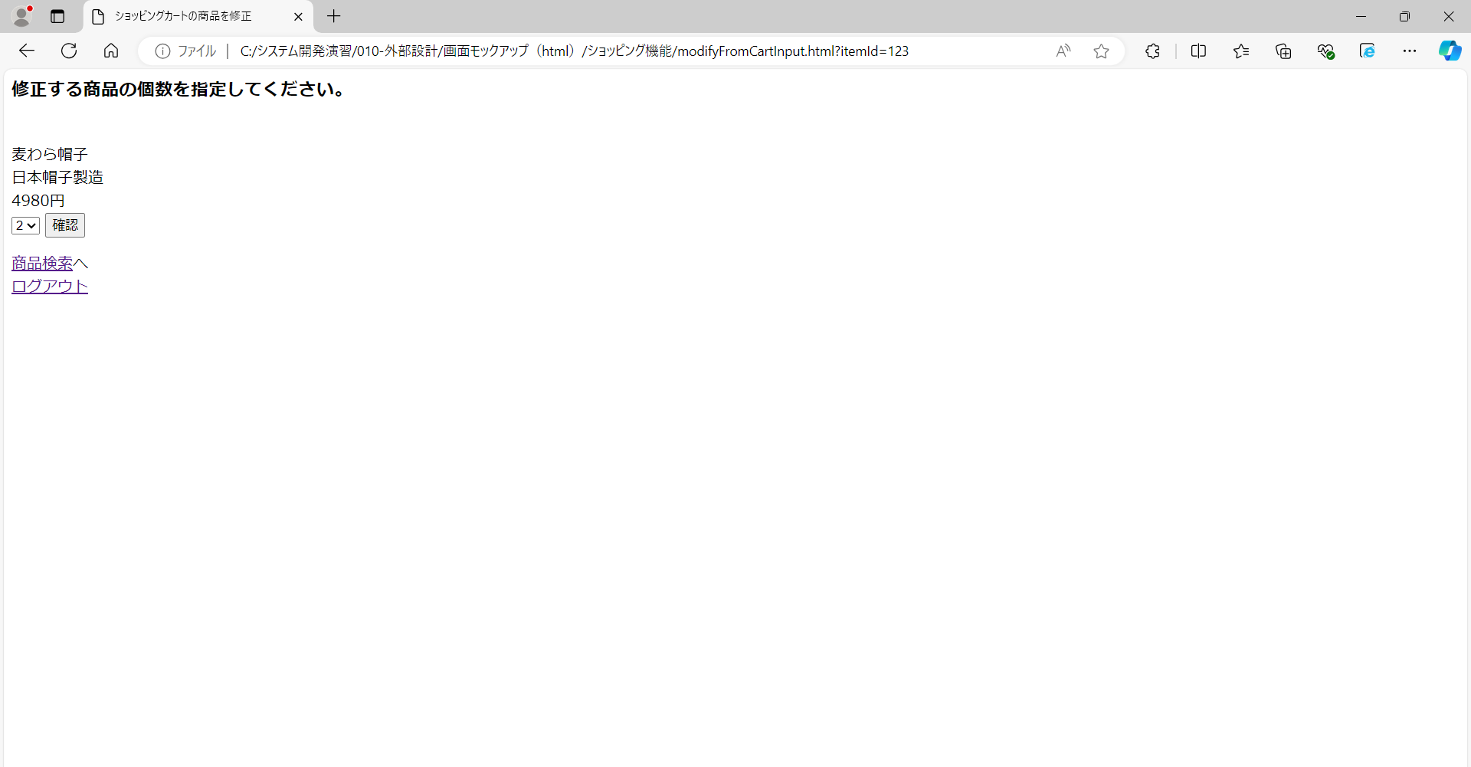

画面レイアウト図 |  | 業務 | ショッピング |  | 機能 |  | カート | 作成者 | 幕張 太郎 | 作成日 | YYYY/MM/DD
 |  |  |  |  |  |  |  | 修正者 |  | 修正日

画面名 | カートの修正情報確認画面 |  |  | 画面ID |  | modifyFromCartConfirm

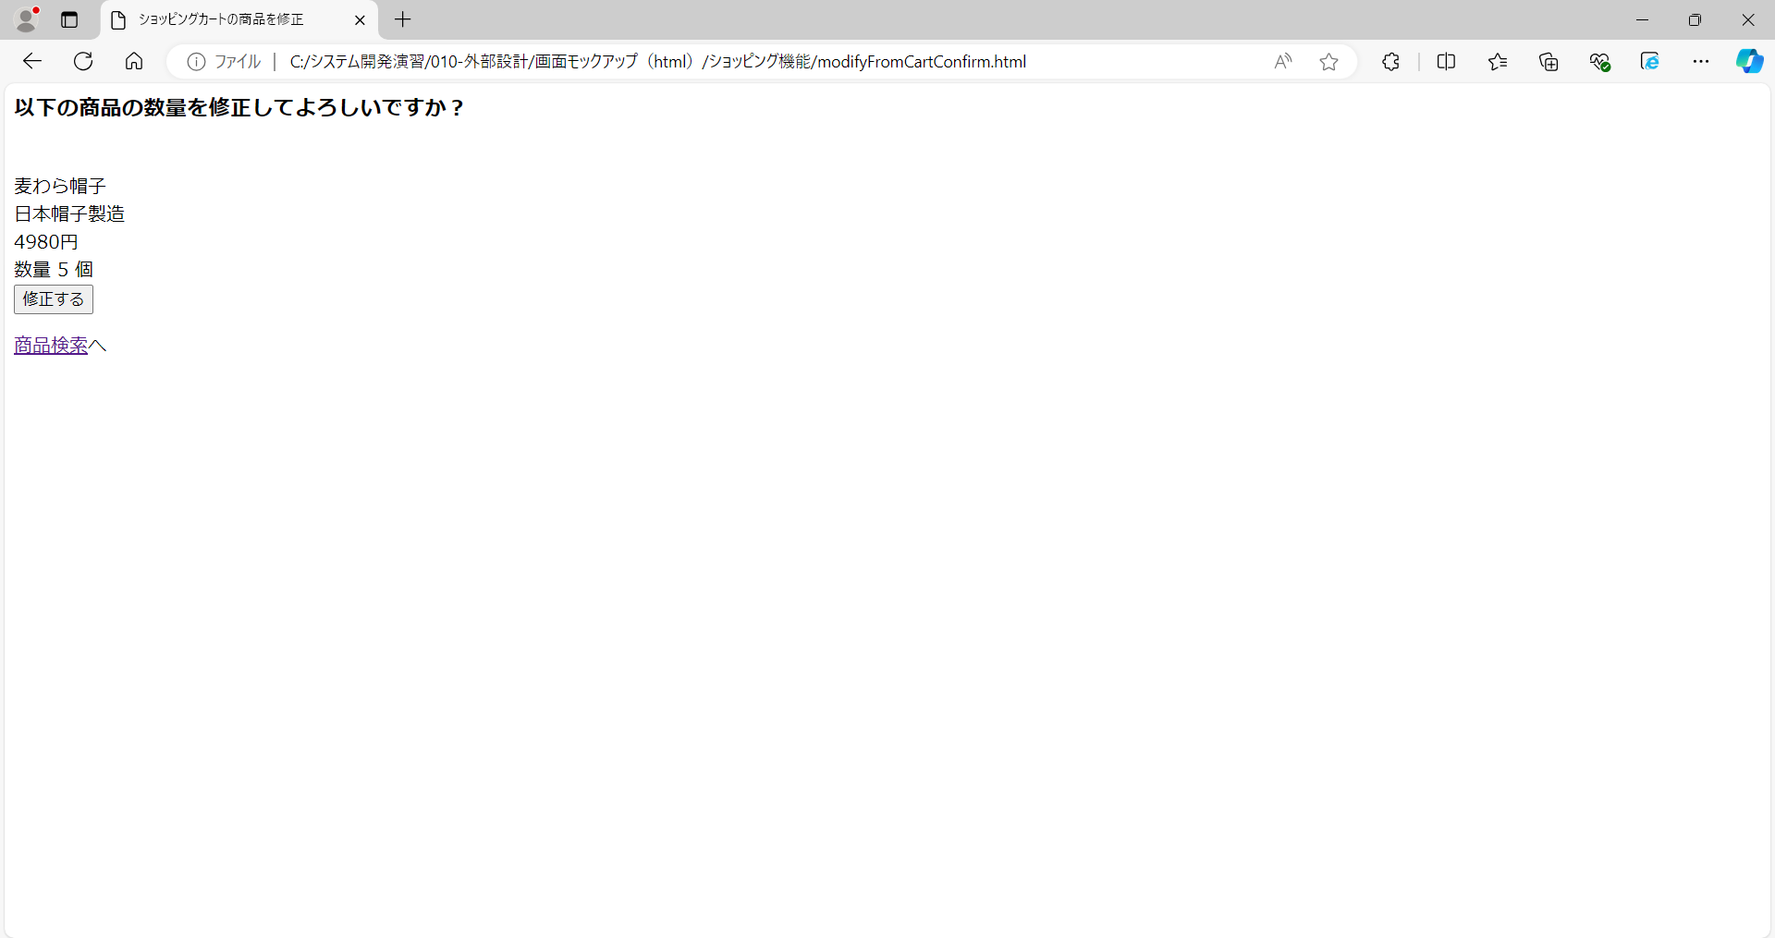
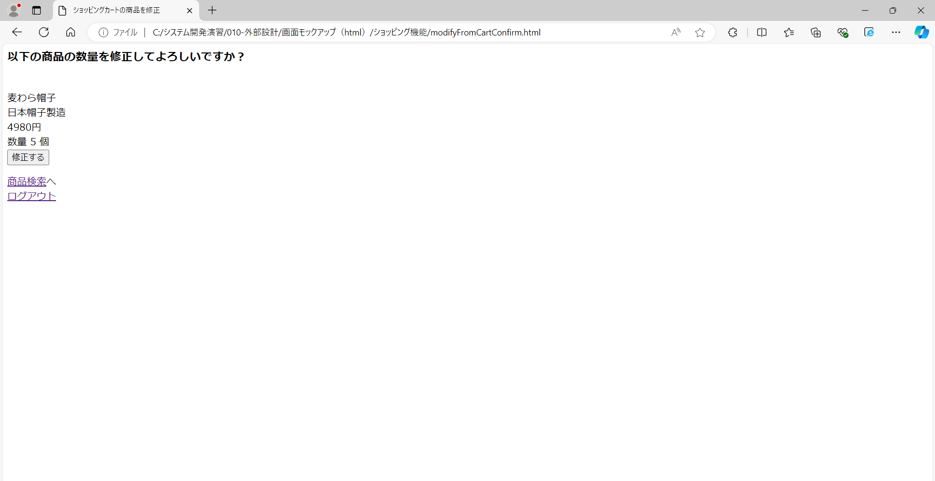

画面レイアウト図 |  | 業務 | ショッピング |  | 機能 |  | カート | 作成者 | 幕張 太郎 | 作成日 | YYYY/MM/DD
 |  |  |  |  |  |  |  | 修正者 |  | 修正日

画面名 | カートの修正完了画面 |  |  | 画面ID |  | modifyFromCartCommit


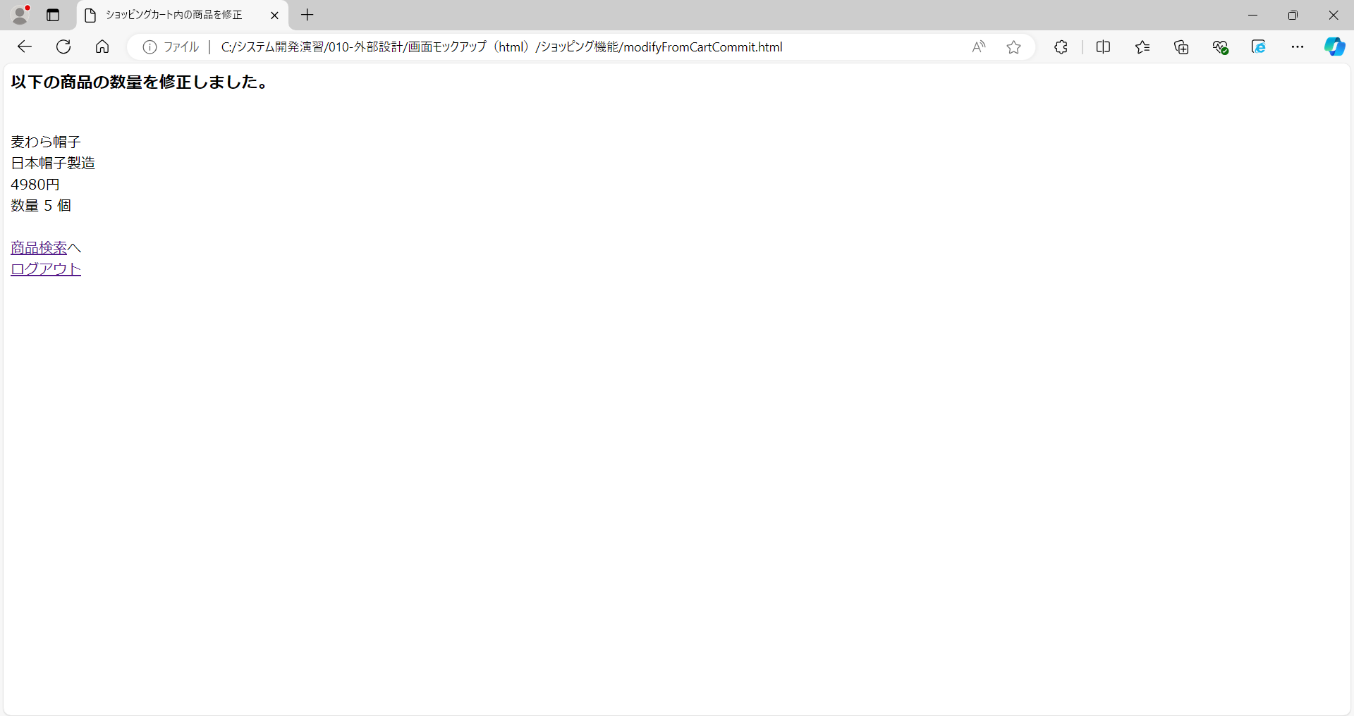

画面レイアウト図 |  | 業務 | ショッピング |  | 機能 |  | カート | 作成者 | 幕張 太郎 | 作成日 | YYYY/MM/DD
 |  |  |  |  |  |  |  | 修正者 |  | 修正日

画面名 | カートからの削除確認画面 |  |  | 画面ID |  | removeFromCartConfirm

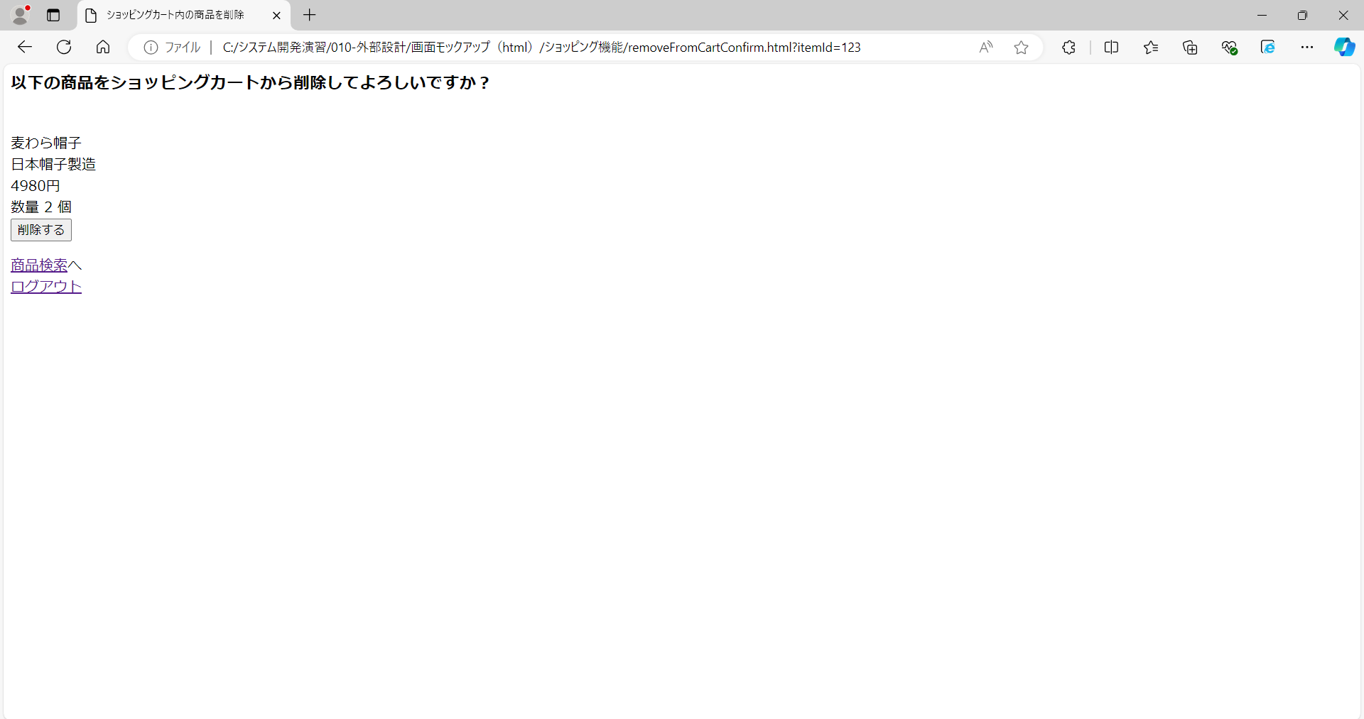

画面レイアウト図 |  | 業務 | ショッピング |  | 機能 |  | カート | 作成者 | 幕張 太郎 | 作成日 | YYYY/MM/DD
 |  |  |  |  |  |  |  | 修正者 |  | 修正日

画面名 | カートからの削除完了画面 |  |  | 画面ID |  | removeFromCartCommit

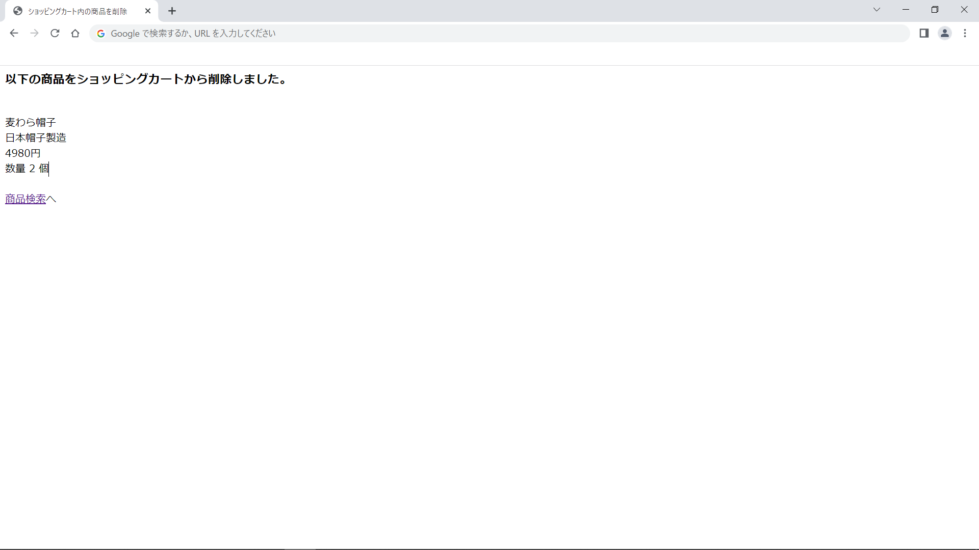
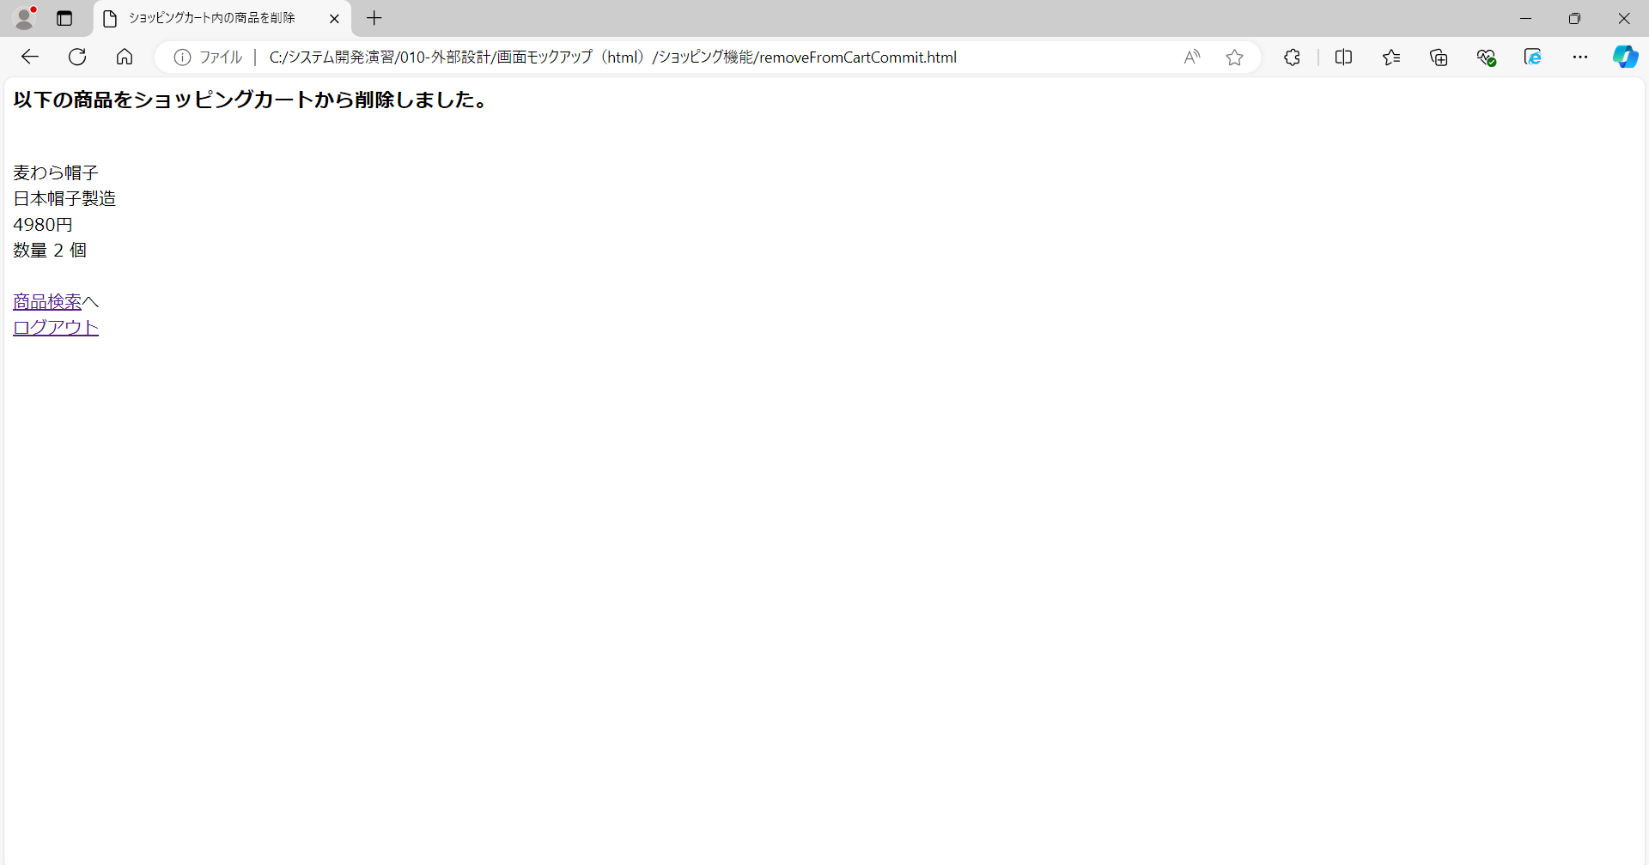

画面レイアウト図 |  | 業務 | ショッピング |  | 機能 |  | カート | 作成者 | 幕張 太郎 | 作成日 | YYYY/MM/DD
 |  |  |  |  |  |  |  | 修正者 |  | 修正日

画面名 | 商品購入確認画面 |  |  | 画面ID |  | purchaseConfirm

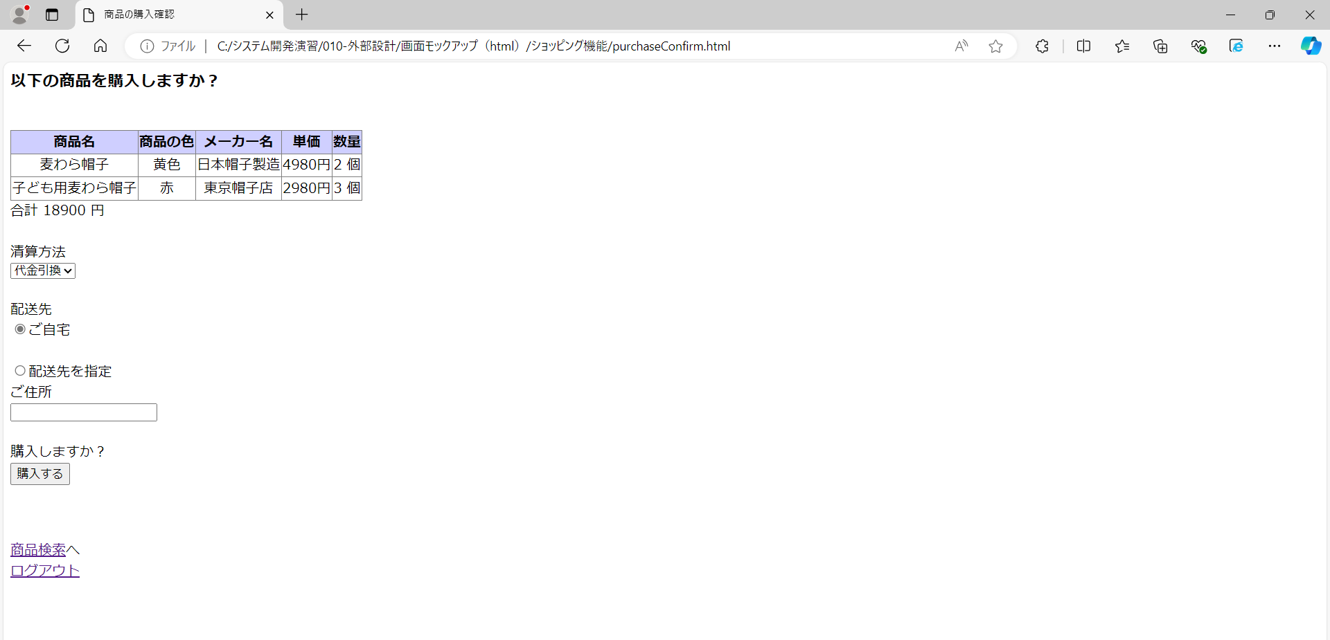
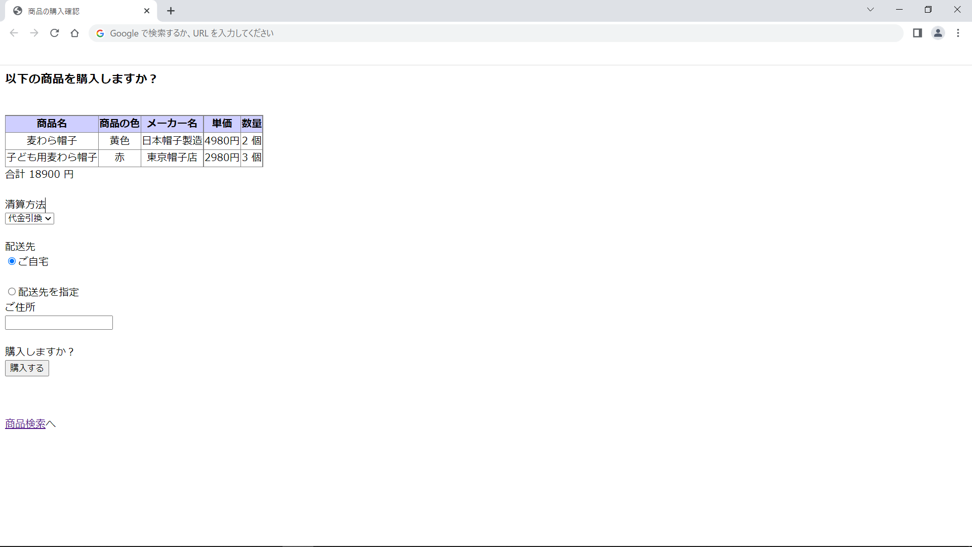

画面レイアウト図 |  | 業務 | ショッピング |  | 機能 |  | カート | 作成者 | 幕張 太郎 | 作成日 | YYYY/MM/DD
 |  |  |  |  |  |  |  | 修正者 |  | 修正日

画面名 | 商品購入完了画面 |  |  | 画面ID |  | purchaseCommit

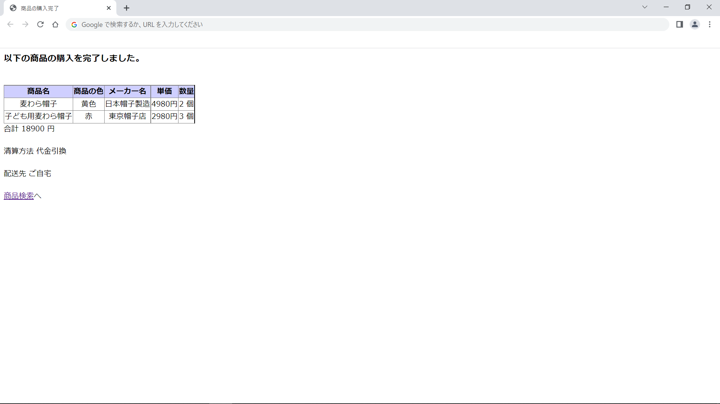
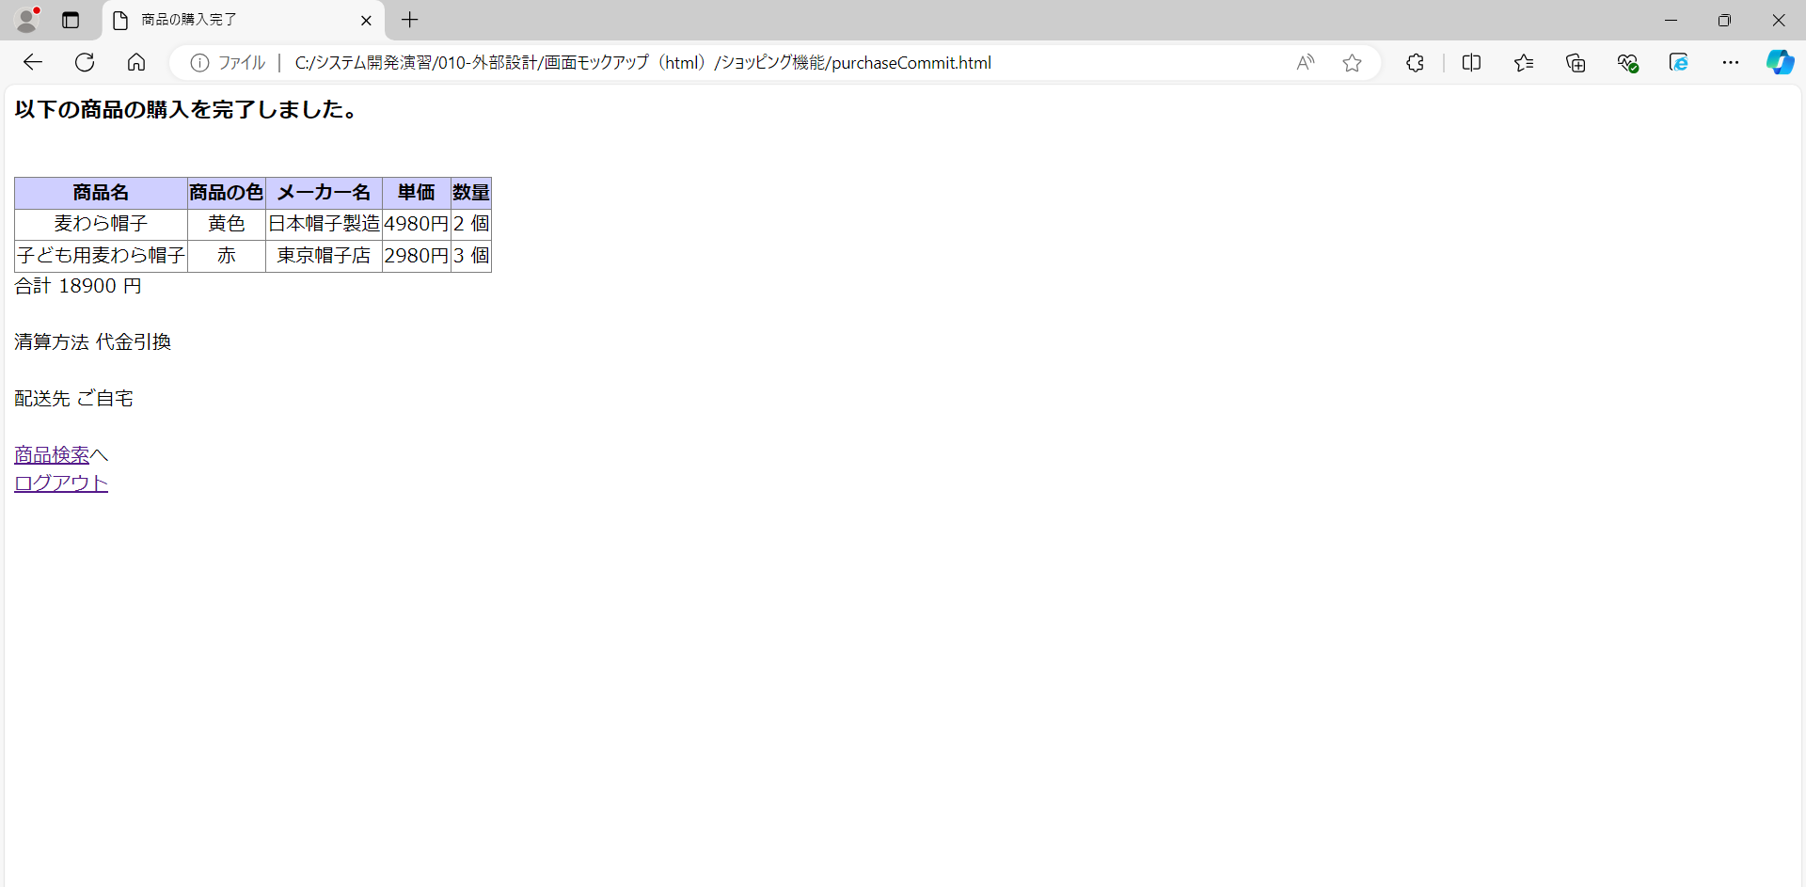

画面レイアウト図 |  | 業務 | ショッピング |  | 機能 |  | カート | 作成者 | 幕張 太郎 | 作成日 | YYYY/MM/DD
 |  |  |  |  |  |  |  | 修正者 |  | 修正日

画面名 | 商品購入履歴画面 |  |  | 画面ID |  | purchaseHistory

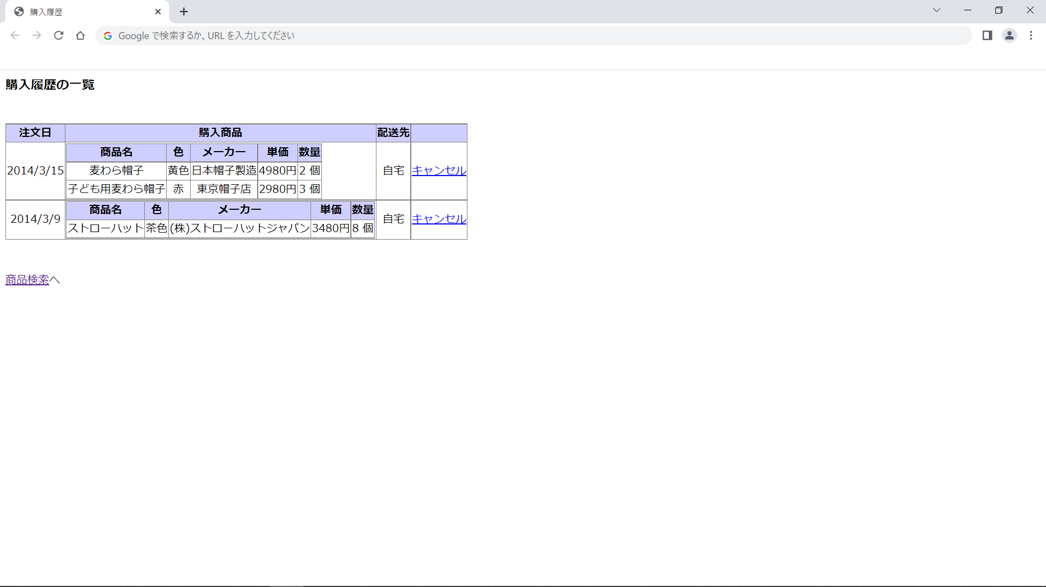
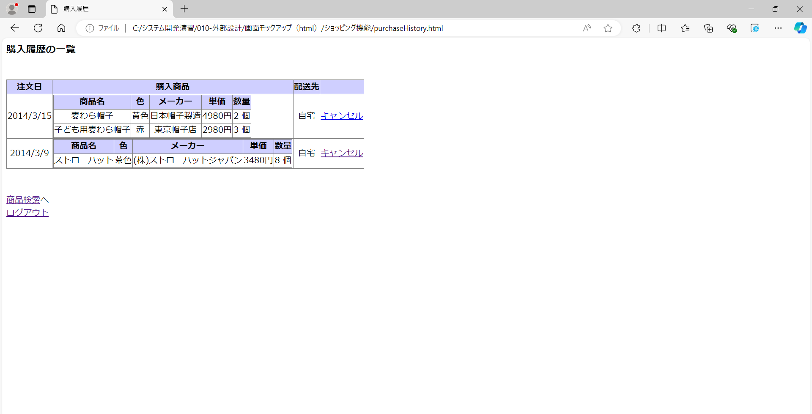

画面レイアウト図 |  | 業務 | ショッピング |  | 機能 |  | カート | 作成者 | 幕張 太郎 | 作成日 | YYYY/MM/DD
 |  |  |  |  |  |  |  | 修正者 |  | 修正日

画面名 | 注文済み商品のキャンセル確認画面 |  |  | 画面ID |  | purchaseCancelConfirm

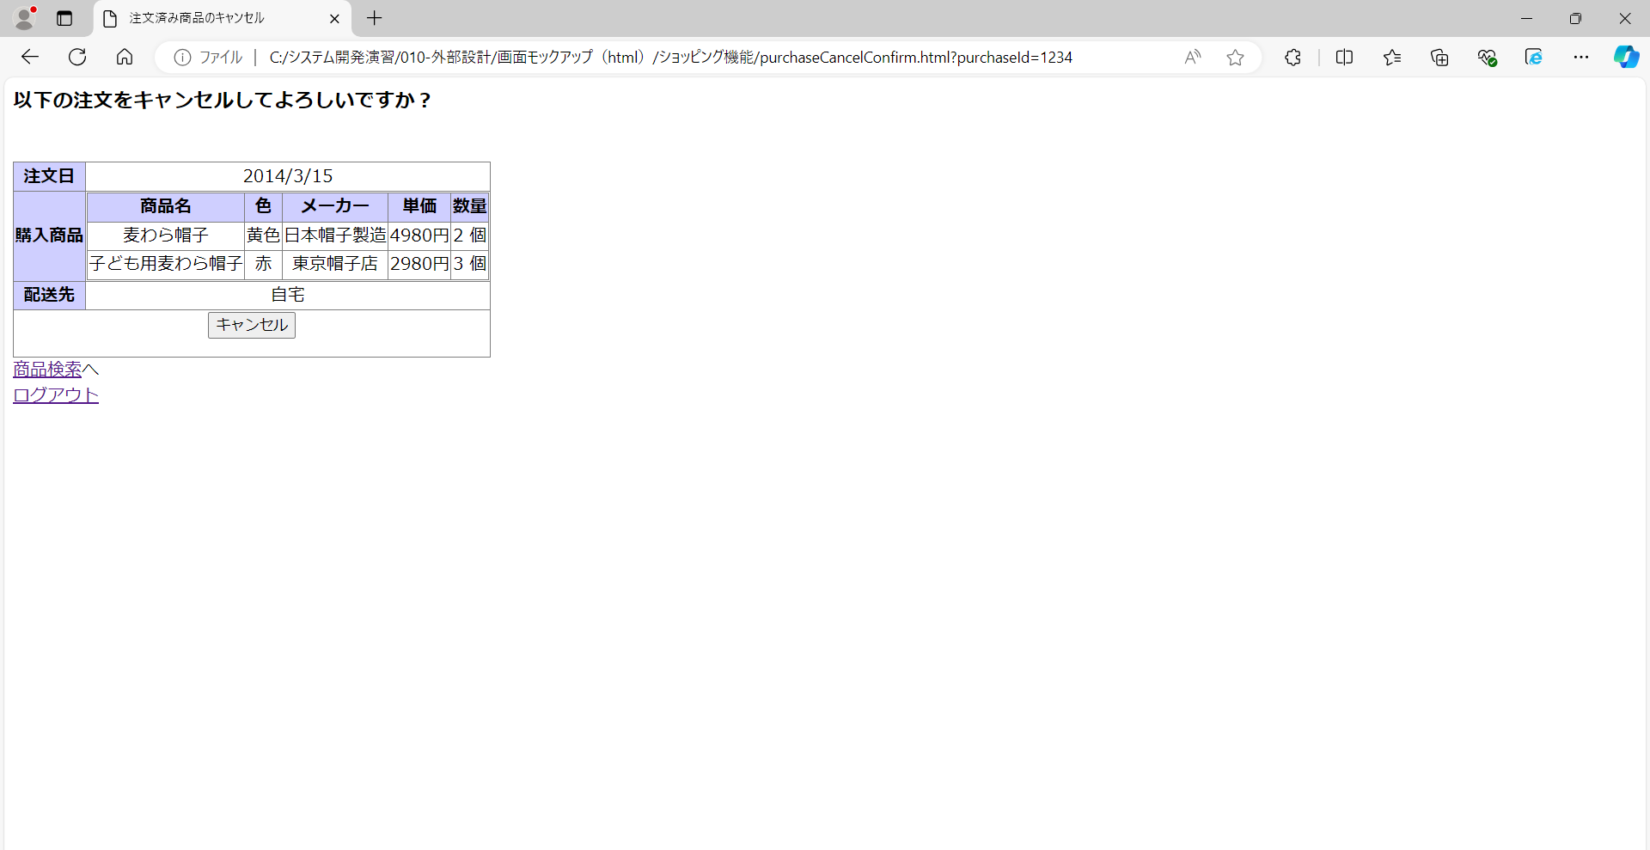

画面レイアウト図 |  | 業務 | ショッピング |  | 機能 |  | カート | 作成者 | 幕張 太郎 | 作成日 | YYYY/MM/DD
 |  |  |  |  |  |  |  | 修正者 |  | 修正日

画面名 | 注文済み商品のキャンセル完了画面 |  |  | 画面ID |  | purchaseCancelCommit

